画面レイアウト
製品登録画面
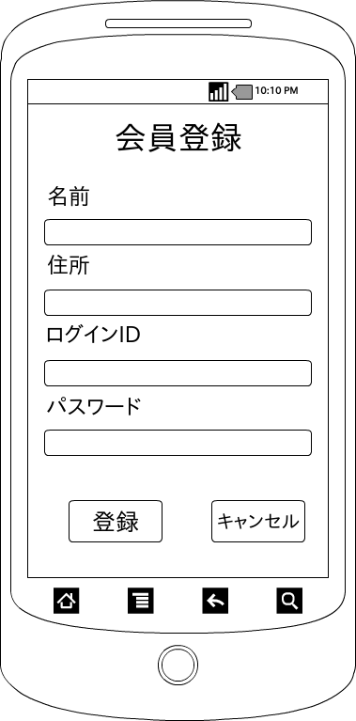

画面項目
項目タイプ | 名称 | 編集 |  | 必須 |  | 内容（概要）
テキスト | 名前 |  | ○ |  | ○ | 名前を表示する。

テキスト | 住所 |  | ○ |  | ○ | 住所を表示する。

テキスト | 会員ID |  | ○ |  | ○ | 会員IDを表示する

テキスト | パスワード |  | ○ |  | ○ | パスワードを表示する

ボタン | 登録 |  | ― |  | ― | 入力情報をDBに登録し、遷移元画面へ戻る。

ボタン | キャンセル |  | ー |  | ー | 遷移元画面へ戻る。

